Planilha1
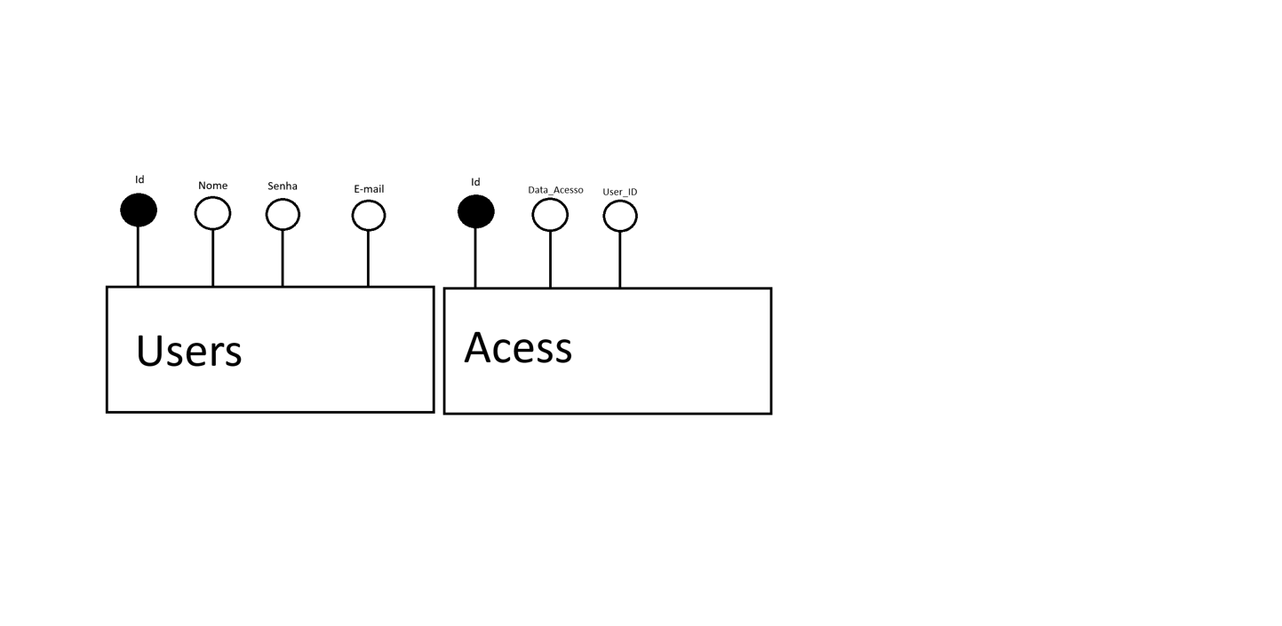
Modelagen de banco de dados: Modelos Conceitual e Logico
 | Entidades (tableas) | Nome atributo | Tipo atributo | Entidades (tableas) | Nome atributo | Tipo atributo
 | Usuarios | ID | Primary Key, inteiro auto incremento | Acesso | ID | Primary Key, inteiro auto incremento
 |  | nome | texto(string) |  | Data_acesso | Date-Time
 |  | Senha | texto (string) |  | User_ID | inteiro
 |  | E-mail | texto (string)

 | Modelo conceitual

